周边公租房项目
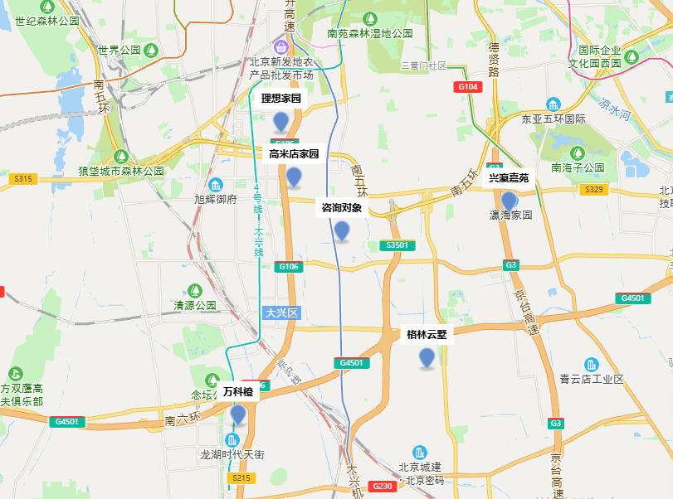
项目名称 | 租金（元/平方米·月）
兴瀛嘉苑 | 34
高密店家园 | 38
理想家园 | 29
格林云墅 | 25
万科橙 | 32

